EVALUACION FASE 3
 |  | 70% | 30% | 100%
 | INTEGRANTES | Nota docente asignatura | Nota comision | Nota final
1 | Valentina Albar Pizarro | 6.3 | 6.3 | 6.3
2 | José Ignacio Sandoval Gerding | 6.3 | 6.3 | 6.3
3 | José Ignacio Riquelme Briceño | 6.3 | 6.3 | 6.3

DOCENTE | Valentina Albar Pizarro | Nivel de Logro | NIVELES DE LOGRO Y PUNTAJES
 | Aspectos a Evaluar |  | Completamente logrado |  | Logrado |  | Logro Incipiente |  | No logrado
 | 1. Presenta el proyecto considerando la relevancia, objetivos, metodología y desarrollo, de acuerdo a los estándares de calidad de la disciplina. | Completamente logrado | X | 15
 | 2. Presenta las evidencias del Proyecto APT, dando cuenta del cumplimiento de los objetivos y de acuerdo a los estándares de la disciplina. | Logrado |  |  | X | 15
 | 3. Responde las preguntas realizadas por la comisión, cumpliendo con los estándares de calidad de la disciplina. | Completamente logrado | X | 20
 | 4. Expone el Proyecto APT, considerando el formato y el tiempo establecido para la presentación. | Completamente logrado | X | 5
 | 5. Expresa sus ideas con fluidez, claridad y precisión, utilizando lenguaje técnico propio de la disciplina. | Completamente logrado | X | 5
 | 6. Entrega la documentación y evidencias requerida por la asignatura de acuerdo a la estructura y nombres solicitados, guardando todas las evidencias de avances en Git | Completamente logrado | X | 20
 | 7. Expone el tema utilizando un lenguaje técnico disciplinar al presentar la propuesta y responde evidenciando un manejo de la información. | Completamente logrado | X | 10
 | Puntaje | 90 |  | 75 |  | 15 |  | 0 |  | 0
 | Nota | 6.3

DOCENTE | José Ignacio Sandoval Gerding | Nivel de Logro | NIVELES DE LOGRO Y PUNTAJES
 | Aspectos a Evaluar |  | Completamente logrado |  | Logrado |  | Logro Incipiente |  | No logrado
 | 1. Presenta el proyecto considerando la relevancia, objetivos, metodología y desarrollo, de acuerdo a los estándares de calidad de la disciplina. | Completamente logrado | X | 15
 | 2. Presenta las evidencias del Proyecto APT, dando cuenta del cumplimiento de los objetivos y de acuerdo a los estándares de la disciplina. | Logrado |  |  | X | 15
 | 3. Responde las preguntas realizadas por la comisión, cumpliendo con los estándares de calidad de la disciplina. | Completamente logrado | X | 20
 | 4. Expone el Proyecto APT, considerando el formato y el tiempo establecido para la presentación. | Completamente logrado | X | 5
 | 5. Expresa sus ideas con fluidez, claridad y precisión, utilizando lenguaje técnico propio de la disciplina. | Completamente logrado | X | 5
 | 6. Entrega la documentación y evidencias requerida por la asignatura de acuerdo a la estructura y nombres solicitados, guardando todas las evidencias de avances en Git | Completamente logrado | X | 20
 | 7. Expone el tema utilizando un lenguaje técnico disciplinar al presentar la propuesta y responde evidenciando un manejo de la información. | Completamente logrado | X | 10
 | Puntaje | 90 |  | 75 |  | 15 |  | 0 |  | 0
 | Nota | 6.3

DOCENTE | José Ignacio Riquelme Briceño | Nivel de Logro | NIVELES DE LOGRO Y PUNTAJES
 | Aspectos a Evaluar |  | Completamente logrado |  | Logrado |  | Logro Incipiente |  | No logrado
 | 1. Presenta el proyecto considerando la relevancia, objetivos, metodología y desarrollo, de acuerdo a los estándares de calidad de la disciplina. | Completamente logrado | X | 15
 | 2. Presenta las evidencias del Proyecto APT, dando cuenta del cumplimiento de los objetivos y de acuerdo a los estándares de la disciplina. | Logrado |  |  | X | 15
 | 3. Responde las preguntas realizadas por la comisión, cumpliendo con los estándares de calidad de la disciplina. | Completamente logrado | X | 20
 | 4. Expone el Proyecto APT, considerando el formato y el tiempo establecido para la presentación. | Completamente logrado | X | 5
 | 5. Expresa sus ideas con fluidez, claridad y precisión, utilizando lenguaje técnico propio de la disciplina. | Completamente logrado | X | 5
 | 6. Entrega la documentación y evidencias requerida por la asignatura de acuerdo a la estructura y nombres solicitados, guardando todas las evidencias de avances en Git | Completamente logrado | X | 20
 | 7. Expone el tema utilizando un lenguaje técnico disciplinar al presentar la propuesta y responde evidenciando un manejo de la información. | Completamente logrado | X | 10
 | Puntaje | 90 |  | 75 |  | 15 |  | 0 |  | 0
 | Nota | 6.3

COMISION 1 | Valentina Albar Pizarro | Nivel de Logro | NIVELES DE LOGRO Y PUNTAJES
 | Aspectos a Evaluar |  | Completamente logrado |  | Logrado |  | Logro Incipiente |  | No logrado
 | 1. Presenta el proyecto considerando la relevancia, objetivos, metodología y desarrollo, de acuerdo a los estándares de calidad de la disciplina. | Completamente logrado | X | 15
 | 2. Presenta las evidencias del Proyecto APT, dando cuenta del cumplimiento de los objetivos y de acuerdo a los estándares de la disciplina. | Logrado |  |  | X | 15
 | 3. Responde las preguntas realizadas por la comisión, cumpliendo con los estándares de calidad de la disciplina. | Completamente logrado | X | 20
 | 4. Expone el Proyecto APT, considerando el formato y el tiempo establecido para la presentación. | Completamente logrado | X | 5
 | 5. Expresa sus ideas con fluidez, claridad y precisión, utilizando lenguaje técnico propio de la disciplina. | Completamente logrado | X | 5
 | 6. Entrega la documentación y evidencias requerida por la asignatura de acuerdo a la estructura y nombres solicitados, guardando todas las evidencias de avances en Git | Completamente logrado | X | 20
 | 7. Expone el tema utilizando un lenguaje técnico disciplinar al presentar la propuesta y responde evidenciando un manejo de la información. | Completamente logrado | X | 10
 | Puntaje | 90 |  | 75 |  | 15 |  | 0 |  | 0
 | Nota | 6.3

COMISION 2 | José Ignacio Sandoval Gerding | Nivel de Logro | NIVELES DE LOGRO Y PUNTAJES
 | Aspectos a Evaluar |  | Completamente logrado |  | Logrado |  | Logro Incipiente |  | No logrado
 | 1. Presenta el proyecto considerando la relevancia, objetivos, metodología y desarrollo, de acuerdo a los estándares de calidad de la disciplina. | Completamente logrado | X | 15
 | 2. Presenta las evidencias del Proyecto APT, dando cuenta del cumplimiento de los objetivos y de acuerdo a los estándares de la disciplina. | Logrado |  |  | X | 15
 | 3. Responde las preguntas realizadas por la comisión, cumpliendo con los estándares de calidad de la disciplina. | Completamente logrado | X | 20
 | 4. Expone el Proyecto APT, considerando el formato y el tiempo establecido para la presentación. | Completamente logrado | X | 5
 | 5. Expresa sus ideas con fluidez, claridad y precisión, utilizando lenguaje técnico propio de la disciplina. | Completamente logrado | X | 5
 | 6. Entrega la documentación y evidencias requerida por la asignatura de acuerdo a la estructura y nombres solicitados, guardando todas las evidencias de avances en Git | Completamente logrado | X | 20
 | 7. Expone el tema utilizando un lenguaje técnico disciplinar al presentar la propuesta y responde evidenciando un manejo de la información. | Completamente logrado | X | 10
 | Puntaje | 90 |  | 75 |  | 15 |  | 0 |  | 0
 | Nota | 6.3

COMISION 3 | José Ignacio Riquelme Briceño | Nivel de Logro | NIVELES DE LOGRO Y PUNTAJES
 | Aspectos a Evaluar |  | Completamente logrado |  | Logrado |  | Logro Incipiente |  | No logrado
 | 1. Presenta el proyecto considerando la relevancia, objetivos, metodología y desarrollo, de acuerdo a los estándares de calidad de la disciplina. | Completamente logrado | X | 15
 | 2. Presenta las evidencias del Proyecto APT, dando cuenta del cumplimiento de los objetivos y de acuerdo a los estándares de la disciplina. | Logrado |  |  | X | 15
 | 3. Responde las preguntas realizadas por la comisión, cumpliendo con los estándares de calidad de la disciplina. | Completamente logrado | X | 20
 | 4. Expone el Proyecto APT, considerando el formato y el tiempo establecido para la presentación. | Completamente logrado | X | 5
 | 5. Expresa sus ideas con fluidez, claridad y precisión, utilizando lenguaje técnico propio de la disciplina. | Completamente logrado | X | 5
 | 6. Entrega la documentación y evidencias requerida por la asignatura de acuerdo a la estructura y nombres solicitados, guardando todas las evidencias de avances en Git | Completamente logrado | X | 20
 | 7. Expone el tema utilizando un lenguaje técnico disciplinar al presentar la propuesta y responde evidenciando un manejo de la información. | Completamente logrado | X | 10
 | Puntaje | 90 |  | 75 |  | 15 |  | 0 |  | 0
 | Nota | 6.3

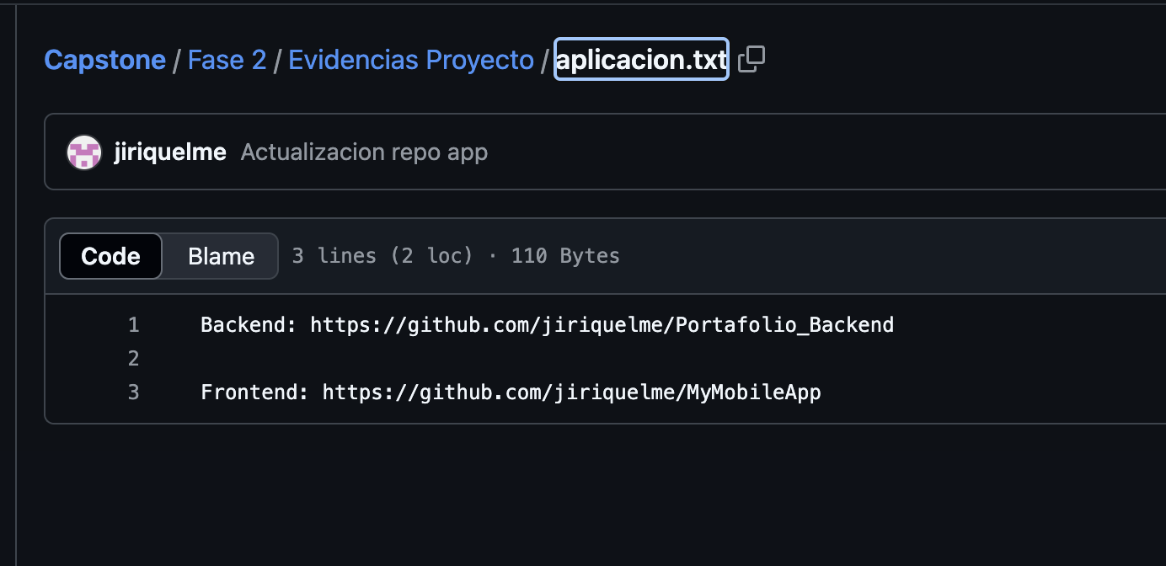
 | El código lo tienen que subir al repo
 | OpenIAGPT?
 | Faltó Duplicar pantalla del celu
 | Llevar al tiro a la entrega manual

 | Slides de Obstáculos comentar problemas de Cambios de requerimientos

